Indice

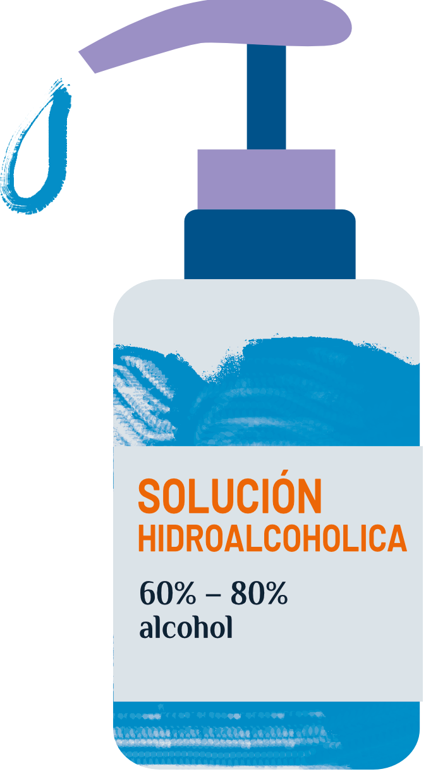
Herramientas de higiene
 |  | Información
Cálculo de la cantidad total de dispensadores de solución hidroalcohólica |  | Celda con lista desplegable para seleccionar (lista, editable con contraseña) |  | Elegido por el usuario
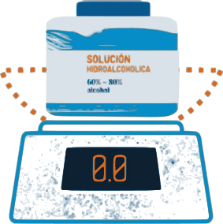
 |  | Celda para introducir dato (valor, editable)

Cálculo del volumen de solución hidroalcohólica necesaria por mes |  | Celda con cáculo intermedio necesario para la obtención de cálculos posteriores |  | Modificado por el administrador
 |  | Celda con cantidades estándares prestablecidas. Valor usado para cálculos (valor,editable con contraseña) | Oculta
 |  | Celda de resultado (fórmula,no editable)
Cálculo de las cantidades de productos base necesarios para producir solución hidroalcohólica según la formulación de la OMS | 